加算別紙５－１（令和８年４月・５月分）
「令和８年４月・５月分」
加算別紙５－１「令和８年４月・５月分」 |  |  |  |  |  |  |  |  |  |  |  |  |  |  |  |  |  |  |  |  | 年 月 日
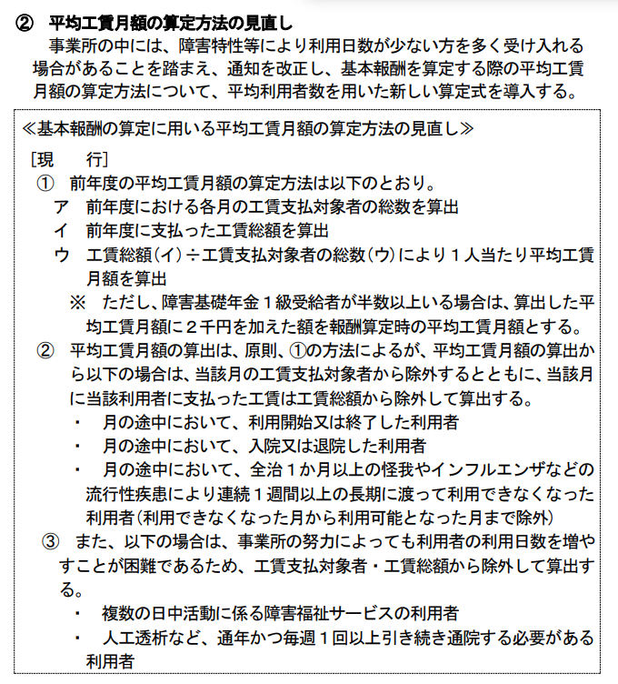
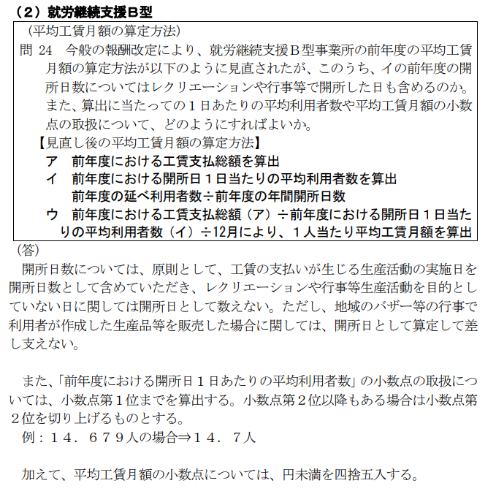
就労継続支援Ｂ型に係る基本報酬の算定区分に関する届出書

 | ■令和８年度報酬改定に伴う区分の届出届の提出について
 | 令和８年６月に就労継続支援B型サービス費（Ⅰ）（Ⅱ）（Ⅲ）の基本報酬区分が変わります。
 | 就労継続支援サービス（Ⅰ）（Ⅱ）（Ⅲ）の事業所は、「令和８年４月・５月分の届出書」と併せて、 「令和８年６月以降分の届出書」も提出してください。
 | ただし、以下の①・②のいずれかに該当する事業所は、令和８年６月以降も「令和８年４月・５月分」の基本報酬区分が引き続き適用になるため、「令和８年６月以降分の届出書」の提出は不要です。

該当区分を外枠「□」囲みしてください。
≪ 操作方法 ≫
★囲みたい場所をカーソルで選択してから、
・画面上部の 「ホーム」タブ ⇒ 「フォント」 ⇒ 「外枠」
・右クリック ⇒ 「セルの書式設定」 ⇒ 「罫線」 ⇒ 「外枠」
・[Ctrl]+[Shift]+[&]を同時にクリック
 | ①今回届け出る区分（令和７年度工賃実績に基づく令和８年度の基本報酬区分）が 「1万円以上1万5千円未満」「1万円未満」の場合
 | ②令和６年度改定前後で区分が変わらない又は下がっている場合 《比較する月は、指定を受けた時期によって異なります。》 ・令和５年４月以前に指定を受けた事業所 ⇒「令和６年３月の基本報酬区分」から「令和６年４月の基本報酬区分」が変わらない 又は下がっている場合 【根拠書類：令和６年３月及び令和６年４月の基本報酬区分が分かる書類】
 | ・令和５年５月から令和６年３月までに指定を受けた事業所 ⇒区分八が適用される経過措置期間によって、比較する月が異なります。 参考資料①で比較する月を確認してください。 【根拠書類：経過措置期間の最終月とその直後の基本報酬区分が分かる書類】
 | ※令和６年４月以降に指定を受けた事業所は、令和８年６月以降新たな基本報酬区分の対象になります。 （①に該当しない場合は、「令和８年６月以降分の届出書」を提出してください）

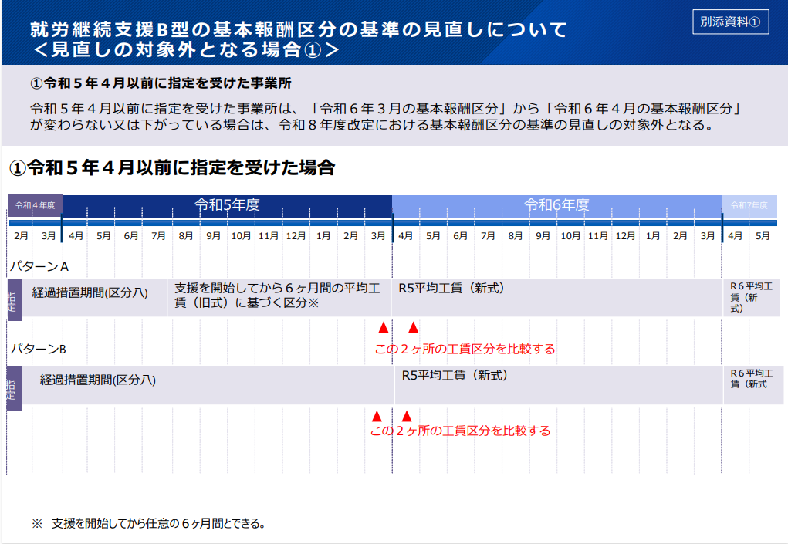
 | 「令和８年６月以降分の届出書」 | 届出書の提出 ※該当する方に○をしてください |  |  |  |  |  |  | 「必要なし」を選択した場合、下記□に該当する理由（①・②のいずれか）を選択してください

 |  |  | 必要あり | ・ | 必要なし |  |  |  |  |  |  |  |  |  |  |  |  | に該当するため

 | ※「必要なし」の場合、①・②に該当することが分かる根拠書類を添付してください。

 | 事業所名

 | サービス費区分 |  |  |  |  | １．就労継続支援B型サービス費（Ⅰ） 4．就労継続支援B型サービス費（Ⅳ）

 |  |  |  |  |  | ２．就労継続支援B型サービス費（Ⅱ） 5．就労継続支援B型サービス費（Ⅴ）

 |  |  |  |  |  | ３．就労継続支援B型サービス費（Ⅲ） 6．就労継続支援B型サービス費（Ⅵ）

 | 定員区分
 |  |  |  |  |  |  | 1 |  | 21人以上40人以下 |  |  |  |  | 4 | 81人以上
 |  |  |  |  |  |  | 2 |  | 41人以上60人以下 |  |  |  |  | 5 | 20人以下
 |  |  |  |  |  |  | 3 |  | 61人以上80人以下

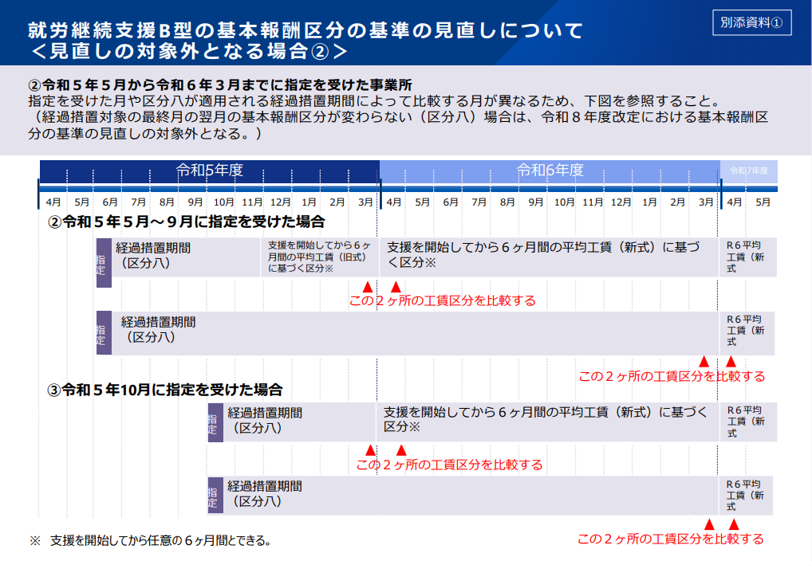
 | サービス費（Ⅰ）・（Ⅱ）・（Ⅲ） | 平均工賃月額区分
 |  |  |  |  |  |  | 1 |  | 4万5千円以上 |  |  |  |  | 6 | 1万5千円以上2万円未満
 |  |  |  |  |  |  | 2 |  | 3万5千円以上4万5千円未満 |  |  |  |  | 7 | 1万円以上1万5千円未満
 |  |  |  |  |  |  | 3 |  | 3万円以上3万5千円未満 |  |  |  |  | 8 | 1万円未満
 |  |  |  |  |  |  | 4 |  | 2万5千円以上3万円未満 |  |  |  |  | 9 | なし（経過措置対象）
 |  |  |  |  |  |  | 5 |  | 2万円以上2万5千円未満

 |  | 支払工賃額の状況
 |  |  |  |  | 月 |  |  | 4 |  | 5 | 6 |  | 7 | 8 |  | 9 |  | 10 | 11

 |  |  |  |  | 工賃総額(円)

 |  |  |  |  | 延べ利用者数

 |  |  |  |  | 開所日数

 |  |  |  |  | 月 |  |  | 12 |  | 1 | 2 |  | 3 | 計 |  |  | 平均工賃月額①

 |  |  |  |  | 工賃総額(円)
 |  |  |  |  |  |  |  |  |  |  |  |  |  |  |  |  |  |  |  | 円
 |  |  |  |  | 延べ利用者数

 |  |  |  |  | 開所日数 |  |  |  |  |  |  |  |  |  |  |  | 重度障害者支援体制加算（Ⅰ）を算定している場合 （①＋２０００円）
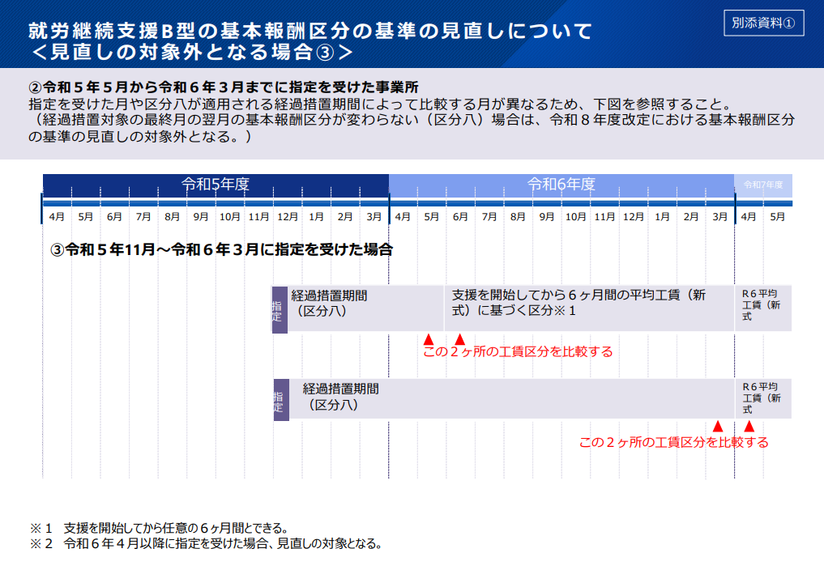

 |  |  |  |  |  |  |  |  |  |  |  |  |  |  |  |  |  |  |  | 円

 | サービス費（Ⅳ）（Ⅴ）（Ⅵ） | ピアサポーターの配置 |  |  |  |  |  |  |  |  |  | 有 ・ 無

 | 注１ 就労継続支援Ｂ型サービス費（Ⅰ）又は就労継続支援Ｂ型サービス費（Ⅱ）、就労継続支援Ｂ型サービス費（Ⅲ）を算定する場合は、平均工賃月額区分及び前年度の工賃支払対象者数・支払工賃額の状況を記載すること。 注２ 重度者支援体制加算（Ⅰ）を算定している場合は、平均工賃月額に２千円を加える。 注３ 平均工賃月額区分「なし（経過措置対象）」は、指定を受けてから１年間を経過していない事業所が選択する。 注４ 就労継続支援Ｂ型サービス費（Ⅳ）又は就労継続支援Ｂ型サービス費（Ⅴ）、就労継続支援Ｂ型サービス費（Ⅵ）を算定する場合は、ピアサポーターの配置の有無を記載すること。 なお、ピアサポーターを配置している場合は、別添「ピアサポーター等の配置に関する届出書」を提出すること。

加算別紙５－２(令和８年６月以降)
「令和８年６月以降分」
加算別紙５－２「令和８年６月以降分」 |  |  |  |  |  |  |  |  |  |  |  |  |  |  |  |  |  |  | 年 月 日

就労継続支援Ｂ型に係る基本報酬の算定区分に関する届出書

 | 事業所名

 | サービス費区分 |  |  | １．就労継続支援B型サービス費（Ⅰ） 4．就労継続支援B型サービス費（Ⅳ）

 |  |  |  | ２．就労継続支援B型サービス費（Ⅱ） 5．就労継続支援B型サービス費（Ⅴ）

 |  |  |  | ３．就労継続支援B型サービス費（Ⅲ） 6．就労継続支援B型サービス費（Ⅵ）

 | 定員区分
 |  |  |  |  | 1 |  | 21人以上40人以下 |  |  |  |  | 4 | 81人以上
 |  |  |  |  | 2 |  | 41人以上60人以下 |  |  |  |  | 5 | 20人以下
 |  |  |  |  | 3 |  | 61人以上80人以下

 | サービス費（Ⅰ）・（Ⅱ）・（Ⅲ） | 平均工賃月額区分
 |  |  | （Ｒ8改定対象外）（一）4万5千円以上 |  |  |  |  |  |  |  |  |  |  | （Ｒ8改定対象）（一）4万8千円以上
 |  |  | （Ｒ8改定対象外）（二）3万5千円以上4万5千円未満 |  |  |  |  |  |  |  |  |  |  | （Ｒ8改定対象）（Ａ）4万5千円以上4万8千円未満
 |  |  | （Ｒ8改定対象外）（三）3万円以上3万5千円未満 |  |  |  |  |  |  |  |  |  |  | （Ｒ8改定対象）（二）3万8千円以上4万5千円未満
 |  |  | （Ｒ8改定対象外）（四）2万5千円以上3万円未満 |  |  |  |  |  |  |  |  |  |  | （Ｒ8改定対象）（Ｂ）3万5千円以上3万8千円未満
 |  |  | （Ｒ8改定対象外）（五）2万円以上2万5千円未満 |  |  |  |  |  |  |  |  |  |  | （Ｒ8改定対象）（三）3万3千円以上3万5千円未満
 |  |  | （Ｒ8改定対象外）（六）1万5千円以上2万円未満 |  |  |  |  |  |  |  |  |  |  | （Ｒ8改定対象）（Ｃ）3万円以上3万3千円未満
 |  |  | （七）1万円以上1万5千円未満 |  |  |  |  |  |  |  |  |  |  | （Ｒ8改定対象）（四）2万8千円以上3万円未満
 |  |  | （八）1万円未満 |  |  |  |  |  |  |  |  |  |  | （Ｒ8改定対象）（Ｄ）2万5千円以上2万8千円未満
 |  |  | （九）なし（経過措置対象） |  |  |  |  |  |  |  |  |  |  | （Ｒ8改定対象）（五）2万3千円以上2万5千円未満
 |  |  |  |  |  |  |  |  |  |  |  |  |  | （Ｒ8改定対象）（Ｅ）2万円以上2万3千円未満
 |  |  |  |  |  |  |  |  |  |  |  |  |  | （Ｒ8改定対象）（六）1万8千円以上2万円未満
 |  |  |  |  |  |  |  |  |  |  |  |  |  | （Ｒ8改定対象）（Ｆ）1万5千円以上1万8千円未満

 |  | 前年度の支払工賃額の状況
 |  |  | 月 |  |  | 4 |  | 5 | 6 |  | 7 | 8 |  | 9 |  | 10 | 11

 |  |  | 工賃総額(円)

 |  |  | 延べ利用者数

 |  |  | 開所日数

 |  |  | 月 |  |  | 12 |  | 1 | 2 |  | 3 | 計 |  |  | 平均工賃月額①

 |  |  | 工賃総額(円)
 |  |  |  |  |  |  |  |  |  |  |  |  |  |  |  |  |  | 円
 |  |  | 延べ利用者数

 |  |  | 開所日数 |  |  |  |  |  |  |  |  |  |  |  | 重度障害者支援体制加算（Ⅰ）を算定している場合 （①＋２０００円）

 |  |  |  |  |  |  |  |  |  |  |  |  |  |  |  |  |  | 円

 | サービス費（Ⅳ）（Ⅴ）（Ⅵ） | ピアサポーターの配置 |  |  |  |  |  |  |  | 有 ・ 無

 | 注１ 令和８年６月以降の届出では、「R8改定対象」とある区分または（七）～（九）のいずれかを選択してください。 （「R8改定対象外」とある区分については、令和８年５月以前に基本報酬区分が「（一）～（六）」であり、 要件を満たすことにより従来の区分が引き続き適用される事業所が該当します。 それ以外の事業所は、「R8改定対象」とある区分または（七）～（九）のいずれかを選択してください。） 注２ 就労継続支援Ｂ型サービス費（Ⅰ）又は就労継続支援Ｂ型サービス費（Ⅱ）、就労継続支援Ｂ型サービス費（Ⅲ）を算定する場合は、 平均工賃月額区分及び前年度の工賃支払対象者数・支払工賃額の状況を記載すること。 注３ 重度者支援体制加算（Ⅰ）を算定している場合は、平均工賃月額に２千円を加える。 注４ 平均工賃月額区分「なし（経過措置対象）」は、指定を受けてから１年間を経過していない事業所が選択する。 注５ 就労継続支援Ｂ型サービス費（Ⅳ）又は就労継続支援Ｂ型サービス費（Ⅴ）、就労継続支援Ｂ型サービス費（Ⅵ）を算定する場合は、 ピアサポーターの配置の有無を記載すること。 なお、ピアサポーターを配置している場合は、別添「ピアサポーターの配置に関する届出書」を提出すること。

